Planilha1
VOLUME PARCIAL DE UM TANQUE NA HORIZONTAL

Raio Tanque (m) | Altura Total (m) | Comprimento Tanque (m) | Altura vazio (m) | Volume de Fluido(m³) | Densidade Fluido (Kg/m³) | Peso Líquido(Kg)
1.1 | 2.2 | 5.8 | 0.87 | 13.94 | 1000 | 13937.12
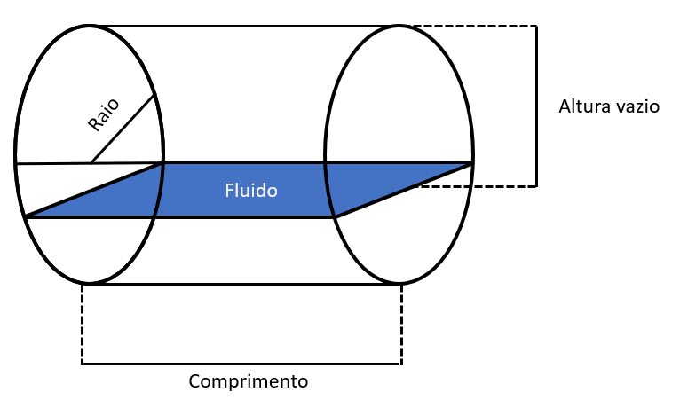

Criada por: | Gustavo Esporte dos Santos
Fonte do artigo utilizado para construção desta planilha : https://www.ufsm.br/cursos/pos-graduacao/santa-maria/ppgemef/wp-content/uploads/sites/534/2020/03/CC_Lima_Marcos.pdf

